全隊
對手 | 區域1 | 區域2 | 區域3 | 區域4 | 區域5 | 區域6 | 區域7 | 區域8 | 區域9 | 區域10 | 區域11
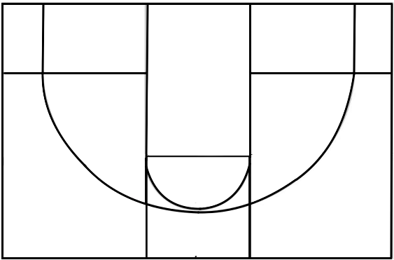

 |  |  |  |  |  |  |  |  |  |  |  | 1 | 2 | 3 | 4 | 5

 |  |  |  |  |  |  |  |  |  |  |  |  | 7 |  | 9

 |  |  |  |  |  |  |  |  |  |  |  | 6 |  | 8 |  | 10

 |  |  |  |  |  |  |  |  |  |  |  |  |  | 11

